CHL
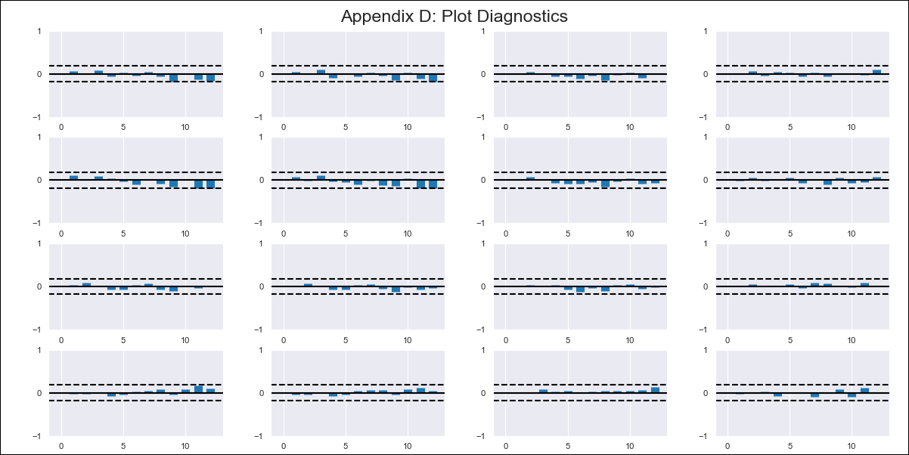
CHL - Inflation - Next 12 months forecast as of: 2023-03-01

Model | VAR - 11 | Exogenous Variables | 5.CPI Volatile, Expectativas de inflación en 11 meses, MPR_Chile
Training Data | 2010-12-01 to 2022-04-01
Test Data | 2022-04-01 to 2023-03-01

Date | Inflation Change YoY % | Lower Bound - 95% Confidence Interval | Upper Bound - 95% Confidence Interval
2023-04-01 | 9.73 | 9.17 | 10.29
2023-05-01 | 8.34 | 8.47 | 10.9
2023-06-01 | 6.88 | 7.72 | 11.49
2023-07-01 | 5.26 | 6.87 | 12.02
2023-08-01 | 4.17 | 6.7 | 13.25
2023-09-01 | 2.08 | 4.99 | 12.96
2023-10-01 | -0.63 | 3.62 | 13.1
2023-11-01 | -3.12 | 3.06 | 14.09
2023-12-01 | -4.71 | 3.18 | 15.77
2024-01-01 | -6.49 | 2.16 | 16.42
2024-02-01 | -7.81 | 1.78 | 17.72
2024-03-01 | -9.53 | 0.53 | 18.18

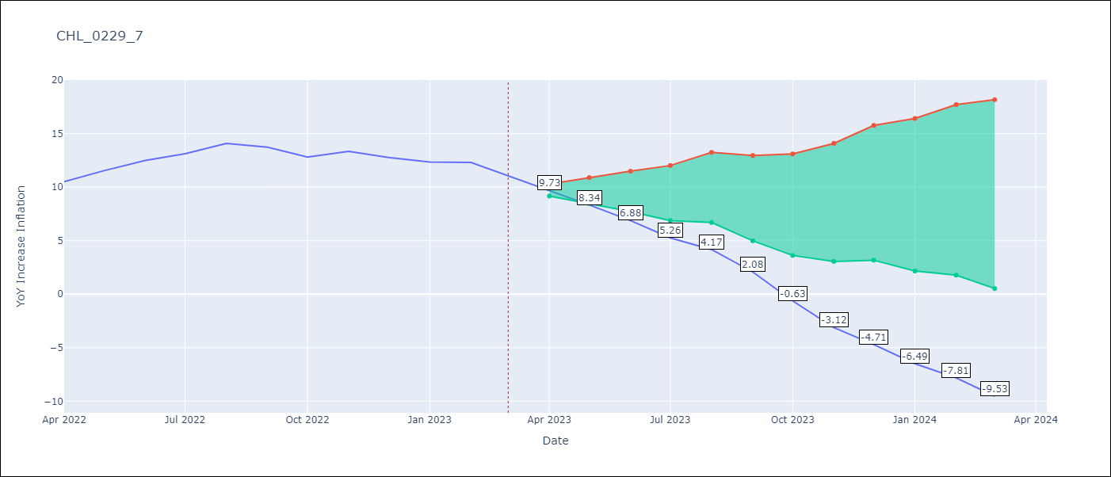

Test Metrics
RMSE | 5.75
Naive RMSE | 0.81
MAPE | 37.16%

Test Predictions
Date | Predicted | Actual
2022-04-01 | 10.9 | 10.52
2022-05-01 | 12.35 | 11.54
2022-06-01 | 13.72 | 12.49
2022-07-01 | 14.93 | 13.12
2022-08-01 | 16.68 | 14.08
2022-09-01 | 17.42 | 13.73
2022-10-01 | 17.54 | 12.81
2022-11-01 | 17.89 | 13.34
2022-12-01 | 19.13 | 12.78
2023-01-01 | 20.18 | 12.34
2023-02-01 | 21.69 | 12.31
2023-03-01 | 22.81 | 11.07

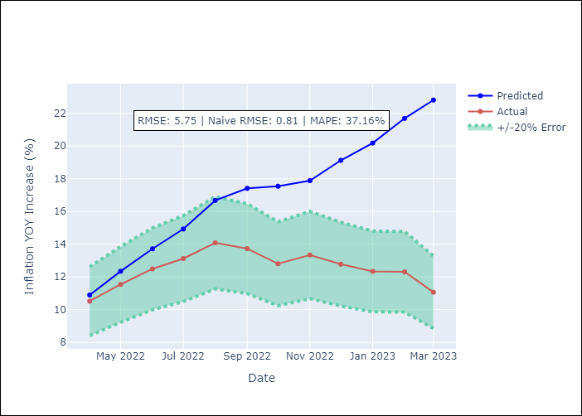

Appendix A: Model Summary
Model | VAR - 11
Sample | 2010-12-01 to 2023-03-01
No. of Observations | 148
Terms | P-value (Statistical significance)
L1.YoY Increase Inflation | 0.0031350997746
L1.5.CPI Volatile | 0.85468663835
L1.Expectativas de inflación en 11 meses | 0.12879546528
L1.MPR_Chile | 0.98509390513
L2.YoY Increase Inflation | 0.46767929965
L2.5.CPI Volatile | 0.24984949183
L2.Expectativas de inflación en 11 meses | 0.10137155783
L2.MPR_Chile | 0.65192837145
L3.YoY Increase Inflation | 0.88076640222
L3.5.CPI Volatile | 0.20307598531
L3.Expectativas de inflación en 11 meses | 0.74577745368
L3.MPR_Chile | 0.24480129923
L4.YoY Increase Inflation | 0.98669960992
L4.5.CPI Volatile | 0.15650174691
L4.Expectativas de inflación en 11 meses | 0.42431387127
L4.MPR_Chile | 0.72861395474
L5.YoY Increase Inflation | 0.49803390358
L5.5.CPI Volatile | 0.78854273792
L5.Expectativas de inflación en 11 meses | 0.57171292577
L5.MPR_Chile | 0.7618783829
L6.YoY Increase Inflation | 0.8142882971
L6.5.CPI Volatile | 0.4253724381
L6.Expectativas de inflación en 11 meses | 0.18893574871
L6.MPR_Chile | 0.34220650583
L7.YoY Increase Inflation | 0.83820228647
L7.5.CPI Volatile | 0.73177043547
L7.Expectativas de inflación en 11 meses | 0.56743333685
L7.MPR_Chile | 0.012772633745
L8.YoY Increase Inflation | 0.92214265015
L8.5.CPI Volatile | 0.95911185071
L8.Expectativas de inflación en 11 meses | 0.66660737571
L8.MPR_Chile | 0.047244095306
L9.YoY Increase Inflation | 0.70356233428
L9.5.CPI Volatile | 0.94244099013
L9.Expectativas de inflación en 11 meses | 0.12393877131
L9.MPR_Chile | 0.37304752455
L10.YoY Increase Inflation | 0.29189658376
L10.5.CPI Volatile | 0.064275081889
L10.Expectativas de inflación en 11 meses | 0.029422729207
L10.MPR_Chile | 0.26970424662
L11.YoY Increase Inflation | 0.92771012662
L11.5.CPI Volatile | 0.25356483709
L11.Expectativas de inflación en 11 meses | 0.032367607319
L11.MPR_Chile | 0.32337369849
Assumptions | P-value

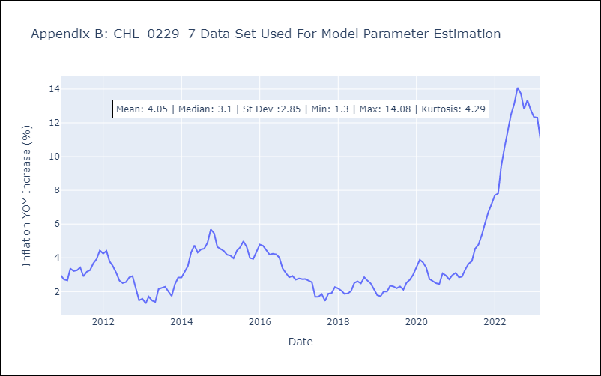

Appendix C: Residuals Analysis
Mean | -0.0
Errors AutoCorrelated? | 1.8299787442118258 | No Autocorrelation
Normal? | No

